（記入例）レンタルスペース申込書
 |  |  |  |  |  |  |  | ※ご記入いただきました個人情報につきましては、ご利用に関しての問合せ等連絡、請求書、ご案内等の送付以外の目的に
 |  |  |  |  |  |  |  | 利用することはございません。また、情報の取扱いは、弊社社内限とさせていただきます。 |  |  |  |  |  |  |  |  |  |  |  |  | 2025年10月時点
レンタルスペース利用申込書
 |  |  |  |  |  |  |  |  |  |  |  |  |  |  | 申込日： | 2025 |  | 年 | 5 | 月 | 1 | 日

利用期間 |  | 2025 | 年 | 5 | 月 | 1 | 日 | (木) | ～ | 2025 |  | 年 | 5 | 月 | 10 | 日 | (土) | 2 | 日間 |  |  |  | 【利用日・利用施設】
利用日時 ※利用日が複数の場合、すべての利用日時を ご記載ください | 利用日 |  |  |  |  |  |  | 利用時間 |  |  |  |  |  |  |  |  | イベント開始時間 |  |  |  |  |  | ・
 |  | 5 | 月 | 1 | 日 | 木 | 曜日 |  | 10 | ： | 0 | ～ | 12 | ： | 0 |  |  | 10 | ： | 30 | ～ |  | ・
 |  | 5 | 月 | 1 | 日 | 木 | 曜日 |  | 10 | ： | 0 | ～ | 14 | ： | 0 |  |  | 11 | ： | 0 | ～ |  | ・
 |  |  | 月 |  | 日 |  | 曜日 |  |  | ： |  | ～ |  | ： |  |  |  |  | ： |  | ～ |  | ・
 |  |  | 月 |  | 日 |  | 曜日 |  |  | ： |  | ～ |  | ： |  |  |  |  | ： |  | ～ |  | ・
 |  |  |  |  |  |  | ※利用日・利用施設がさらにある場合は、2ページ目【利用日・利用施設】に記入してください
利用希望施設

・LANケーブル (3,300円/台)
・マイクセット (マイク２本・アンプ1台) (3,300円/台)
※HOME ROOMは1台常設備品あり
利用目的 |  |  |  |  |  |  |  |  |  |  |  |  |  |  |  |  |  | 利用人員 |  | 50 |  | 名 | 【施設料金について】
 |  |  | （ |  |  |  |  |  |  |  |  |  |  |  |  | ） |  |  |  |  |  |  | ●HOME ROOM、Meeting room A、体育館、グラウンド（1時間単位請求）
有料オプション |  |  |  |  |  |  |  |  |  |  |  |  |  |  |  |  |  |  |  |  |  |  | (例)10:00～12:30の場合、3時間分のご請求になります
・ポータブルスピーカー 1台（5,500円/台)
※HOME ROOMは1台常設備品あり
 |  |  |  |  |  |  |  |  |  |  |  |  |  |  |  |  |  |  |  |  |  |  | ●Meeting room B、C、D（30分単位請求）
 |  |  |  |  |  |  |  |  |  |  |  |  |  |  |  |  |  |  |  |  |  |  | (例)10:00～11:40の場合、2時間分のご請求になります
●体育館専用オプション
 |  |  |  |  |  |  |  |  |  |  |  |  |  |  |  |  |  |  |  |  |  |  | ※原則お支払いは、クレジットカード決済となります。 マイページより、カード登録をお願いいたします。
 |  |  |  |  |  |  |  |  |  |  |  |  |  |  |  |  |  |  |  |  |  |  | ※連絡事項がある場合は記入してください
利用内容の詳細 ※この内容で施設内に 案内掲示されます | タイトル | スタートアップ交流会 |  |  |  |  |  |  |  |  |  |  |  |  | 飲食の有無 ※水分補給は除く
 |  |  |  |  |  |  |  |  |  |  |  |  |  |  | 車両搬入出の有無 ※申請書の提出必須
 |  |  |  |  |  |  |  |  |  |  |  |  |  |  | 物販の有無
 | 主催者 | 株式会社なごのキャンパス |  |  |  |  |  |  |  |  |  |  |  |  | 利用料金 決済方法
利用責任者 | 「利用規定」を遵守することを誓約のうえ、上記条件により会場を利用したく申込みます。
 | 住所（請求書送付先）
 | 〒 | 451-0042
 |  | 愛知県名古屋市西区那古野２丁目１４−１
 | 会社名・団体名: |  |  | 株式会社なごのキャンパス |  |  |  |  |  |  |  | 担当者氏名(請求書送付先): |  |  |  |  | なごのなご太郎
 | 請求書宛名: |  | 株式会社なごのキャンパス |  |  |  |  |  |  |  |  |  |  |  | ※上記担当者名で会員登録をさせていただきます。
 | ※請求書宛名は必須です。個人でのお申込の場合は個人名を、法人でのお申込の場合は会社名・団体名をご記入ください。
 | TEL | 052-555-55** |  |  |  |  | 携帯 | 090-1111-11** |  |  |  |  | mail | hr@nagono-campus.jp
 | ※なごのキャンパス マイページ登録のため、メールアドレスは必ずご記入ください。
 | ※請求書（御引落額通知書）が発行された時点で契約成立となります。なお、この時点でキャンセル料の対象となりますので、ご了承ください。
なごのキャンパス事務局 記入欄(下記内容は事務局担当者が記入）
内 訳 ＜施設名: ＠ ＞ |  |  |  |  |  |  |  |  | 金 額 |  |  | 消費税 |  |  | 合 計 |  |  |  | 備考欄
 |  |  | H |  |  | ～ |  |  | \ |  |  | \ |  |  | ￥ |  |  |  | 会員登録
 |  |  | H |  |  | ～ |  |  | \ |  |  | \ |  |  | ￥ |  |  |  | マイページ発行
 |  |  | H |  |  | ～ |  |  | \ |  |  | \ |  |  | ￥ |  |  |  | 実績登録
 |  |  | H |  |  | ～ |  |  | \ |  |  | \ |  |  | ￥ |  |  |  | 担当者名
 |  |  | H |  |  | ～ |  |  | \ |  |  | \ |  |  | ￥ |  |  |  | 日付
 |  |  | H |  |  | ～ |  |  | \ |  |  | \ |  |  | ￥
合 計 |  |  |  |  |  |  |  |  | \ |  |  | \ |  |  | ￥

レンタルスペース申込書
 |  |  |  |  |  | ※ご記入いただきました個人情報につきましては、ご利用に関しての問合せ等連絡、請求書、ご案内等の送付以外の目的に
 |  |  |  |  |  | 利用することはございません。また、情報の取扱いは、弊社社内限とさせていただきます。 |  |  |  |  |  |  |  |  |  |  |  | 2025年10月時点
レンタルスペース利用申込書
 |  |  |  |  |  |  |  |  |  |  |  | 申込日： |  |  | 年 |  | 月 |  | 日

利用期間 |  | 年 | 月 |  | 日 |  | ～ |  | 年 |  | 月 |  | 日 |  |  | 日間 |  |  |  | 【利用日・利用施設】
利用日時 ※利用日が複数の場合、すべての利用日時を ご記載ください | 利用日 |  |  |  |  | 利用時間 |  |  |  |  |  |  |  | （任意）イベント開始時間 |  |  |  |  |  | ・
 |  | 月 | 日 |  | 曜日 |  |  | ： | ～ |  | ： |  |  |  |  | ： |  | ～ |  | ・
 |  | 月 | 日 |  | 曜日 |  |  | ： | ～ |  | ： |  |  |  |  | ： |  | ～ |  | ・
 |  | 月 | 日 |  | 曜日 |  |  | ： | ～ |  | ： |  |  |  |  | ： |  | ～ |  | ・
 |  | 月 | 日 |  | 曜日 |  |  | ： | ～ |  | ： |  |  |  |  | ： |  | ～ |  | ・
 |  |  |  |  | ※利用日・利用施設がさらにある場合は、2ページ目【利用日・利用施設】に記入してください
利用希望施設

・LANケーブル (3,300円/台)
・マイクセット (マイク２本・アンプ1台) (3,300円/台)
※HOME ROOMは1台常設備品あり
利用目的 |  |  |  |  |  |  |  |  |  |  |  |  |  |  | 利用人員 |  |  |  | 名 | 【施設料金について】
 |  | （ |  |  |  |  |  |  |  |  |  |  | ） |  |  |  |  |  |  | ●HOME ROOM、Meeting room A、体育館、グラウンド（1時間単位請求）
有料オプション |  |  |  |  |  |  |  |  |  |  |  |  |  |  |  |  |  |  |  | (例)10:00～12:30の場合、3時間分のご請求になります
・ポータブルスピーカー 1台（5,500円/台)
※HOME ROOMは1台常設備品あり
 |  |  |  |  |  |  |  |  |  |  |  |  |  |  |  |  |  |  |  | ●Meeting room B、C、D（30分単位請求）
 |  |  |  |  |  |  |  |  |  |  |  |  |  |  |  |  |  |  |  | (例)10:00～11:40の場合、2時間分のご請求になります
●体育館専用オプション
 |  |  |  |  |  |  |  |  |  |  |  |  |  |  |  |  |  |  |  | ※原則お支払いは、クレジットカード決済となります。 マイページより、カード登録をお願いいたします。
 |  |  |  |  |  |  |  |  |  |  |  |  |  |  |  |  |  |  |  | ※連絡事項がある場合は記入してください
利用内容の詳細 ※この内容で施設内に 案内掲示されます | タイトル |  |  |  |  |  |  |  |  |  |  | 飲食の有無 ※水分補給は除く
 |  |  |  |  |  |  |  |  |  |  |  | 車両搬入出の有無 ※申請書の提出必須
 |  |  |  |  |  |  |  |  |  |  |  | 物販の有無
 | 主催者 |  |  |  |  |  |  |  |  |  |  | 利用料金 決済方法
利用責任者 | 「利用規定」を遵守することを誓約のうえ、上記条件により会場を利用したく申込みます。
 | 住所（請求書送付先）
 | 〒

 | 会社名・団体名: |  |  |  |  |  |  |  | 担当者氏名(請求書送付先):
 | 請求書宛名: |  |  |  |  |  |  |  |  |  |  | ※上記担当者名で会員登録をさせていただきます。
 | ※請求書宛名は必須です。個人でのお申込の場合は個人名を、法人でのお申込の場合は会社名・団体名をご記入ください。
 | TEL |  |  |  | 携帯 |  |  |  |  | mail
 | ※なごのキャンパス マイページ登録のため、メールアドレスは必ずご記入ください。
 | ※請求書（御引落額通知書）が発行された時点で契約成立となります。なお、この時点でキャンセル料の対象となりますので、ご了承ください。
なごのキャンパス事務局 記入欄(下記内容は事務局担当者が記入）
内 訳 ＜施設名: ＠ ＞ |  |  |  |  |  |  | 金 額 |  | 消費税 |  |  | 合 計 |  |  |  | 備考欄
 |  | H |  | ～ |  |  | \ |  | \ |  |  | ￥ |  |  |  | 会員登録
 |  | H |  | ～ |  |  | \ |  | \ |  |  | ￥ |  |  |  | マイページ発行
 |  | H |  | ～ |  |  | \ |  | \ |  |  | ￥ |  |  |  | 実績登録
 |  | H |  | ～ |  |  | \ |  | \ |  |  | ￥ |  |  |  | 担当者名
 |  | H |  | ～ |  |  | \ |  | \ |  |  | ￥ |  |  |  | 日付
 |  | H |  | ～ |  |  | \ |  | \ |  |  | ￥
合 計 |  |  |  |  |  |  | \ |  | \ |  |  | ￥

体育館特別料金適用競技一覧
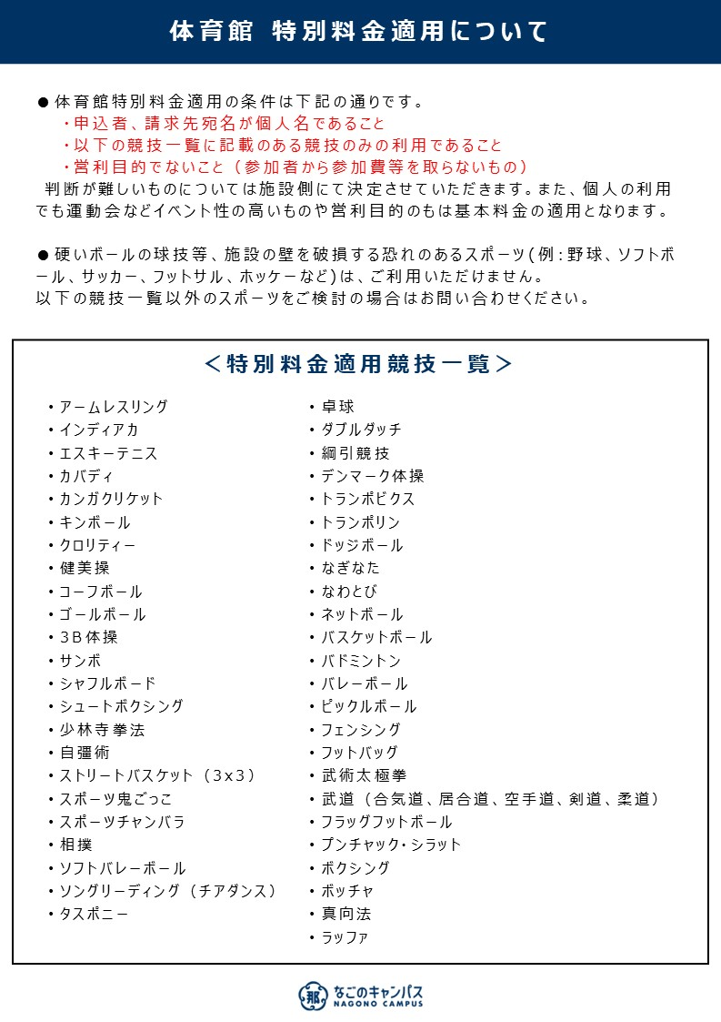

なごのキャンパス 搬出入申込書
なごのキャンパス事務局 行

 | なごのキャンパス 搬出入申込書

 | 会社名 |  |  |  |  |  |  |  |  |  |  |  | 担当責任者名

 |  |  |  |  |  |  |  |  |  |  |  |  | 連絡先

 | 日時 |  |  |  |  | 20 |  | 年 | 月 |  | 日 | （ |  |  | ）
 |  |  |  |  |  |  |  |  |  |  |  |  |  |  |  |  | ※作業時間は、予約時間内の30分以内でお願いいたします

 |  |  |  |  | 搬入 |  |  | ： |  | ～ |  |  |  | ：

 |  |  |  |  | 搬出 |  |  | ： |  | ～ |  |  |  | ：
 | 利用施設

 |  |  |  |  |  |  |  |  |  |  |  |  |  |  |  |  |  | 【 | 】

 | 作業内容

 | 車両台数／重さ |  | 台数： 重量：

 | 車種／ナンバー |  | 車種： ナンバー：

レンタカーの場合…車種：レンタカー ナンバー：記載不要

 |  |  | 車種： ナンバー：

 | 搬入物概要

 | 備考 |  | （申込者と作業者が異なる場合は、こちらへご記入ください）

 |  |  | 当社の責任と負担において、上記のとおり作業いたします。
 |  |  |  | 20 |  |  | 年 | 月 | 日

 |  |  |  | 住 所

 |  |  |  | 会社名

 |  |  |  | 電話番号 |  |  |  |  |  |  |  |  |  |  |  | 責任者名

 | ★搬出入予定日の7日前までに、申込書をメールまたは直接なごのキャンパス事務局へご提出ください★

 | 工事（作業）予定日の7日前までに、申込書をＦＡＸまたは直接、桜通豊田ビル防災センターへご提出下さい。 （提出フロー： 工事（作業）会社 → ご入居者(工事依頼者) → 防災センター → 東和不動産） | ≪注意事項≫
 | トヨタ不動産 | ※ご利用当日は、搬入前に必ず受付へお声がけください。 「駐車許可証」をお渡しいたします。駐車時はダッシュボード上の外からよく見える位置に設置してください。

 | / | ※当施設内には駐車スペースはございません。搬入が終了次第、近隣コインパーキングへご移動ください。
 | 責任者 | ※作業時間は予約時間内の30分以内でお願いいたします。
 |  | ※車両の許容サイズは重さ 2.0ｔ未満です。
 |  | ※搬出入可能台数は2台までです。

 |  | 【お問い合わせ先】トヨタ不動産 |  |  |  |  |  |  |  |  | TEL：052-584-7121

搬出入動線
別紙「駐車スペース・搬出入動線」
1F

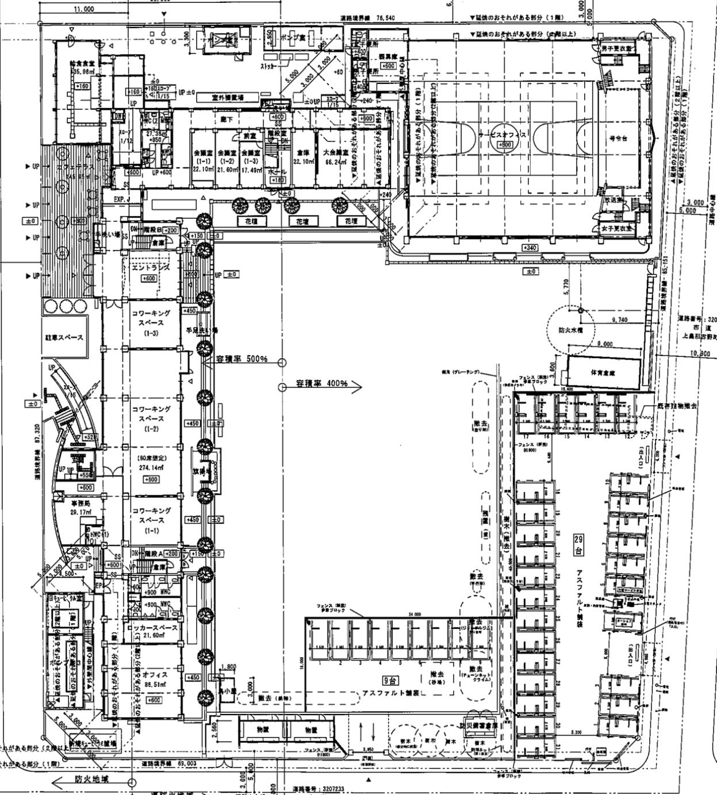
搬出入車両
駐車可能スペース

